Hoja1
5
4 | CODIGO | MUNICIPIO | CODIGO | MUNCIPIO
2 | 45 | MADRID | >30 | MADRID
4 | 30 | MADRID | CODIGO | MUNICIPIO
8 | 90 | MEDELLIN | 45 | MADRID
 | 10 | TURBO | 30 | MADRID
 |  |  | 90 | MEDELLIN
 |  |  | 10 | TURBO
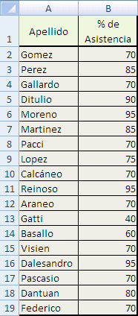

 |  |  |  | apellido | % de asistencia | % de asistencia
 |  |  |  | gomez | 70 | <70
 |  |  |  | perez | 85 | >85
 |  |  |  | gallardo | 70 | apellido | % de asistencia
 |  |  |  | ditulio | 90 | ditulio | 90
 |  |  |  | moreno | 95 | moreno | 95
 |  |  |  | martinez | 85 | reinoso | 95
 |  |  |  | pacci | 70 | gatti | 40
 |  |  |  | lopez | 75 | basallo | 60
 |  |  |  | calcàneo | 70 | dalesandro | 95
 |  |  |  | reinoso | 95 |  | 6
 |  |  |  | araneo | 70
 |  |  |  | gatti | 40
 |  |  |  | basallo | 60
 |  |  |  | visien | 70
 |  |  |  | dalesandro | 95
 |  |  |  | pascacio | 70
 |  |  |  | dantuan | 80
 |  |  |  | fererico | 70

